상품제안서
그린페이퍼 양장 다이어리 25절 | 상품코드: F29427

 |  |  |  |  |  |  | 02-412-0044 | www.easy1.co.kr
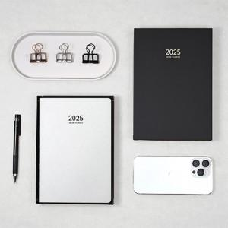 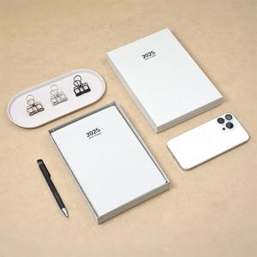

【상세/제작정보】 | 제품, 종이케이스에 박인쇄 별도 문의

【인쇄/포장옵션】 | / 포장불가능

【공급단가】 | 수량 | 100~ | 300~ | 500~ | 1,000~ | 3,000~
*VAT별도 | 단가 | 6,250원 | 6,150원 | 6,000원 | 5,850원 | 5,750원

【상품 URL】 | https://dev.easy1.co.kr:443/src/goods_detail.php?gdno=29427

